상품제안서
밀리어스 망토 담요 똑딱이 입는담요 극세사 캠핑 후드담요 80*130cm | 상품코드: F28003

 |  |  |  |  |  |  | 02-412-0044 | www.easy1.co.kr
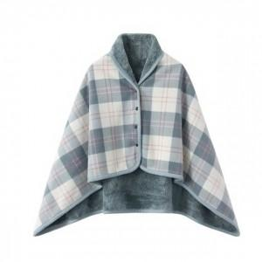

【상세/제작정보】

【인쇄/포장옵션】 | 종이케이스 / 포장지포장

【공급단가】 | 수량 | 50~ | 100~ | 500~ | 1,000~ | 2,000~
*VAT별도 | 단가 | 7,980원 | 7,690원 | 7,410원 | 7,120원 | 6,840원

【상품 URL】 | https://dev.easy1.co.kr:443/src/goods_detail.php?gdno=28003

